Аркуш1
Розрахунок вартості

№ з/п | Назва | Ціна за шт/грн* | К-сть
1 | тренажер Лижник | 6480.00 | 1
2 | тренажер Велотренажер | 4500.00 | 1
3 | тренажер Загальна координація | 6325.00 | 1
4 | тренажер Маятник1+Твістер | 5440.00 | 1
5 | тренажер Мязи плеча незалежний+Мязи плеча | 5100.00 | 1
6 | тренажер Повітряний ходок | 5670.00 | 1
7 | тренажер Гребля | 4860.00 | 1
8 | тренажер Тяга зверху подвійний | 10080.00 | 1
9 | тренажер Бруси подвійний | 4320.00 | 1
10 | тренажер Жим ногами подвійний | 6570.00 | 1
11 | тренажер Турнік подвійний | 6030.00 | 1
12 | тренажер Лавка для пресу подвійна | 4860.00 | 1
13 | Лавка без спинки | 2680.00 | 2
14 | Смітник малий (на стійках-бетон) | 720.00 | 2
15 | спорт.комплекс СВК-10 | 46500.00 | 1 | 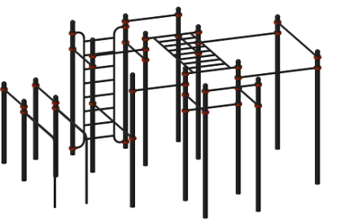
16 | Вартість монтажу | 36000.00
17 | Улаштування покриття для вул. тренажерів ( плитка) | 90000.00 | 100 м.кв
18 | Послуги з влаштування хідників | 90000.00 | 120 м.кв
19 | Тенісний стіл ативандальний | 20000.00 | 1
20 | Встановлення вуличних ліхтарів | 100000.00 | 4 шт
21 | Вартість проектно – кошторисної документації | 23000.00
22 | Непередбачувані витрати | 46000.00
 | Загальна вартіть проекту | 525135.00
* вартість доставки вуличних тренажерів та спорт. ком. включена в ціну

